Sheet1
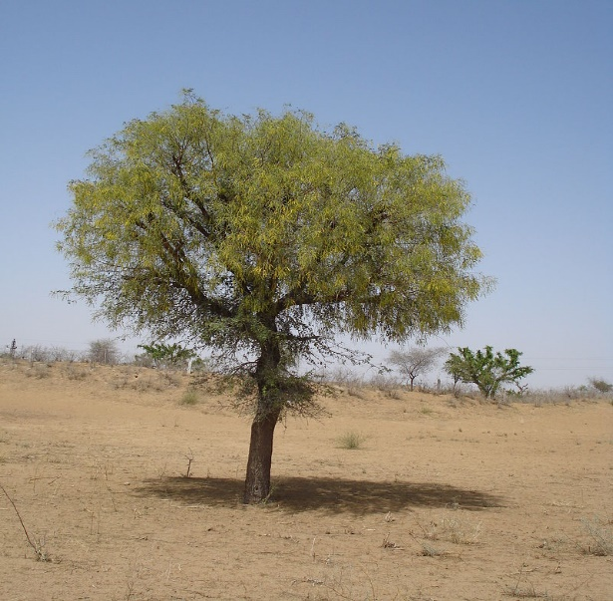
A | B | C | D | E | F
1 | a | qw | 1q | 1 | a
2 | b | qw | 1q | 2 | b
3 | c | qw | 1q | 3 | c
4 | d | qw | 1q | 4 | d
5 | e | qw | 1q | 5 | e
6 | f | qw | 1q | 6 | f
7 | g | qw | 1q | 7 | g
8 | h | qw | 1q | 8 | h
9 | i | qw | 1q | 9 | i
10 | j | qw | 1q | 10 | j
11 | k | qw | 1q | 11 | k
12 | l | qw | 1q | 12 | l
13 | m | qw | 1q | 13 | m

